关系图
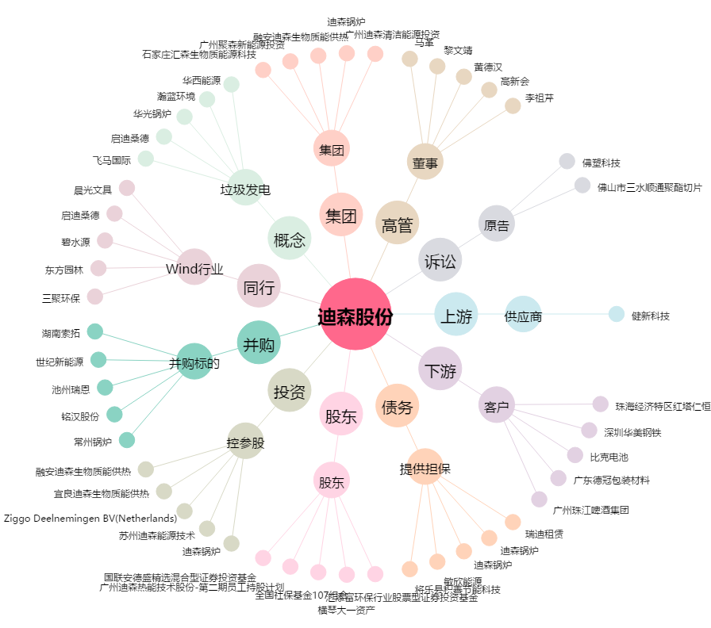
迪森股份[300335.SZ] - 关系概览图

